상품제안서
노브랜드카드케이스 | 상품코드: S17056

 |  |  |  |  |  |  | 02-713-8555 | www.synergygift.co.kr
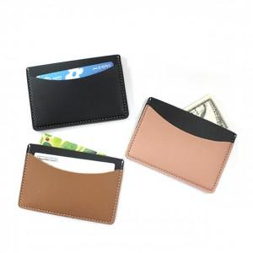

【상세/제작정보】 | <p>불박 사이즈 30*30mm</p>

【인쇄/포장옵션】 | 불박 / 포장지포장

【공급단가】 | 수량 | 100~ | 300~ | 500~ | 1,000~ | 3,000~
*VAT별도 | 단가 | 2,190원 | 1,920원 | 1,810원 | 1,710원 | 1,640원

【상품 URL】 | https://www.synergygift.co.kr:443/src/goods_detail.php?gdno=3307

